clair lune - joyeux aniv
lookup table
FR | EN | NUMÉROS
do | C | 60
ré | D | 62
mi | E | 64 | AU CLAIR DE LA LUNE
fa | F | 65 | DO | DO | DO | RÉ | MI | RÉ | DO | MI | RÉ | RÉ | DO
sol | G | 67 | C- | C- | C- | D- | E- | D- | C- | E- | D- | D- | C-
la | A | 69 | 60- | 60- | 60- | 62- | 64- | 62- | 60- | 64- | 62- | 62- | 60-
si | B | 71

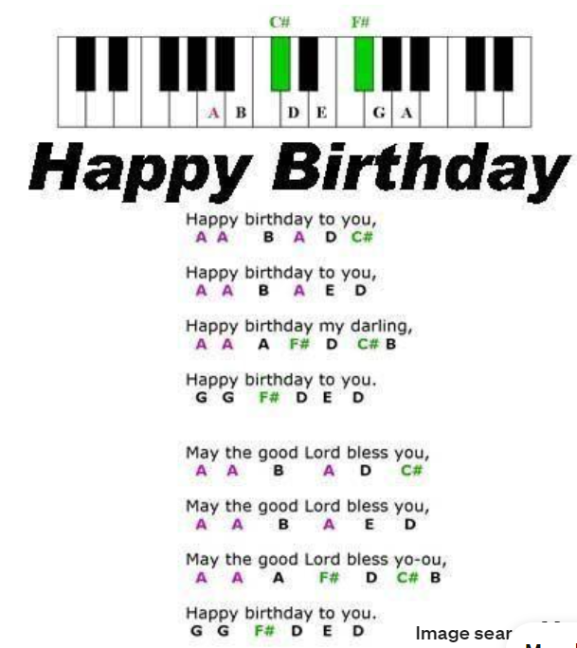

 |  |  |  |  |  |  |  | A | 57
 |  |  |  |  |  |  |  | A# | 58 |  |  | A | A | B | A | D | C# |  | A | A | B | A | E | D |  | A | A | A2 | F# | D | C# | B |  | G | G | F# | D | E | D
 |  |  |  |  |  |  |  | B | 59 |  |  | 57- | 57- | 59- | 57- | 62- | 61- | X | 57- | 57- | 59- | 57- | 64- | 62- | X | 57- | 57- | 69- | 66- | 62- | 61- | 59- | X | 67- | 67- | 66- | 62- | 64- | 62-
 |  |  |  |  |  |  |  | C | 60
 |  |  |  |  |  |  |  | C# | 61
 |  |  |  |  |  |  |  | D | 62
 |  |  |  |  |  |  |  | D# | 63
 |  |  |  |  |  |  |  | E | 64
 |  |  |  |  |  |  |  | F | 65
 |  |  |  |  |  |  |  | F# | 66
 |  |  |  |  |  |  |  | G | 67
 |  |  |  |  |  |  |  | G# | 68
 |  |  |  |  |  |  |  | A2 | 69

final countdown
FINAL COUNTDOWN

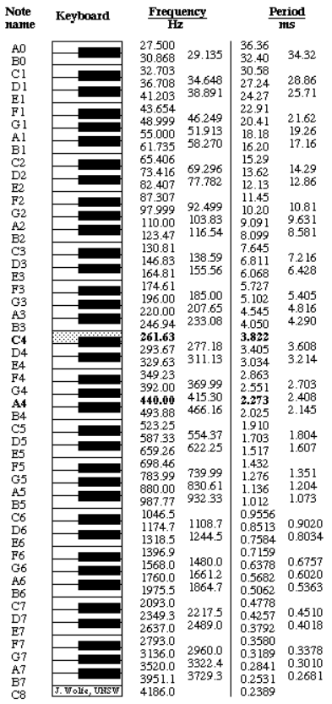

 | Prend depuid B4
 | F# | 370
 | G# | 415
 | A | 440
 | B | 494
 | C | 523 | C# | B | C# | F# |  | D | C# | D | C# | B |  | D | C# | D | F# |  | B | A | B | A | G# | B | A
 | C# | 554 | 554- | 494- | 554- | 370- | X- | 587- | 554- | 587- | 554- | 494- | X- | 587- | 554- | 587- | 370- | X- | 494- | 440- | 494- | 440- | 415- | 494- | 440- | X-
 | D | 587
 | D# | 622 | G# | A | B |  | A | B | C# | B | A | G# | F# | D | C#
 | E | 659 | 415- | 440- | 494- | X- | 440- | 494- | 554- | 494- | 440- | 415- | 370- | 587- | 554-
 | F | 698
 |  | 740 | 554- | 494- | 554- | 370- | X- | 587- | 554- | 587- | 554- | 494- | X- | 587- | 554- | 587- | 370- | X- | 494- | 440- | 494- | 440- | 415- | 494- | 440- | X-
 | G | 783 | 415- | 440- | 494- | X- | 440- | 494- | 554- | 494- | 440- | 415- | 370- | 587- | 554-
 | A

